Skogsekonomi
Starta här med att sätta X (kolumn L) välj sedan vilket huvudområde kursen ska räknas in i (kolumn M)
OBS! Vi arbetar löpande med kvalitetssäkring och utveckling av verktyget, se därför till att alltid arbeta i den senaste versionen som finns på programsidan på studentwebben! När kursen är rödmarkerad finns det mer än en version, se kommentar vid kurskod.
Skogsekonomi |  |  |  |  |  |  |  |  |  |  |  |  |  |  | FYLLS I AUTOMATISKT! Examenskrav Skogsekonomi
 |  |  |  |  |  |  |  |  |  |  |  |  |  |  | Huvudområde Skogsbruksvetenskap |  |  | Antal poäng som saknas |  |  | Bara i ett huvudområde behöver kraven vara uppfyllt.
 |  |  |  |  |  |  |  |  |  |  |  |  |  |  | Ämne | Antal poäng | Krav
 |  |  |  | Huvudområde 1 | Huvudområde 2 | Poäng per delområden i Skogsbruksvetenskap |  |  | Poäng i Skogs-teknologi | Poäng i Virkeslära | Poäng ekologi i Biologi | Avklarad (sätt X) | Valt huvudområde i examen |  | Totalt antal poäng varav | 0 | 180 | 180
Kurskod | Kurs | Hp | Nivå |  |  | Mål, planering & policy | Naturliga Processer | Arbets-processer |  |  |  |  |  |  | Skogsbruksvetenskap grundnivå varav | 0 | 75 | 75
 | År 1 |  |  |  |  |  |  |  |  |  |  |  |  |  | nivå G2F | 0 | 15 | 15
SV0002 | Skog, skogssektorn och hållbar utveckling | 7.5 | G1N | Skogsbruksvetenskap | Företagsekonomi | 3.5 |  | 4 |  | 2 |  |  |  |  | Kandidatarbete Skogsbruksvetenskap | 0 | 15 | 15 | 285
FÖ0473 | Organisationsteori | 7.5 | G1N | Företagsekonomi |  |  |  |  |  |  |  |  |  |  | Huvudområde Företagsekonomi |  |  | Antal poäng som saknas
NA0182 | Mikroekonomi 1 med matematik | 15 | G1N | Nationalekonomi |  |  |  |  |  |  |  |  |  |  | Ämne | Antal poäng | Krav
SV0004 | Skogens ekologi och produktionsförmåga | 7.5 | G1N | Biologi |  |  |  |  |  |  |  |  |  |  | Total antal poäng varav | 0 | 180 | 180
SV0018 | Skogens ekologi och produktionsförmåga | 7.5 | G1N | Biologi | Skogsbruksvetenskap |  | 7.5 |  |  |  |  |  |  |  | Företagsekonomi grundnivå varav | 0 | 75 | 75
SV0003 | Skogspolicy och lagar i Serige | 7.5 | G1N | Skogsbruksvetenskap | Hållbar utveckling | 7.5 |  |  |  |  |  |  |  |  | nivå G2F | 0 | 15 | 15
FÖ0475 | Redovisning och ekonomistyrning | 15 | G1N | Företagsekonomi |  |  |  |  |  |  |  |  |  |  | Kandidatarbete Företagsekonomi | 0 | 15 | 15
 | År 2 |  |  |  |  |  |  |  |  |  |  |  |  |  |  |  |  |  | 285
BI1419 | Träd och skogsekologi | 15 | G1F | Biologi | Skogsbruksvetenskap |  | 12.5 | 2.5 |  | 1 | 15 |  |  |  | FYLLS I AUTOMATISKT!
ST0058 | Statistik för ekonomer | 15 | G1N | Statistik |  |  |  |  |  |  |  |  |  |  | Baskrav för jägmästarexamen (195 hp) |  |  | Antal poäng som saknas
SV0017 | Skogsbruk och skogens produkter | 15 | G1F | Skogsbruksvetenskap |  | 4 | 5 | 6 | 1 | 5 |  |  |  |  | Ämne | Antal poäng | Krav
FÖ0428 | Marknadsföring | 15 | G1N | Företagsekonomi |  |  |  |  |  |  |  |  |  |  | Skogsbruksvetenskap varav | 0 | 135 | 135
SV0016 | Forestry in Central Sweden | 7.5 | G1N | Skogsbruksvetenskap | Biologi | 2 | 4 | 1.5 |  |  | 7.5 |  |  |  | Mål, planering och policy | 0 | 15 | 15 |  | 0
 | År 3 inriktning Företagsekonomi |  |  |  |  |  |  |  |  |  |  |  |  |  | Naturliga processer | 0 | 15 | 15
FÖ0486 | Redovisning II | 7.5 | G1F | Företagsekonomi |  |  |  |  |  |  |  |  |  |  | Arbetsprocesser | 0 | 15 | 15
FÖ0484 | Ekonomistyrning II | 7.5 | G1F | Företagsekonomi |  |  |  |  |  |  |  |  |  |  | Fördjupningsnivå G2F | 0 | 15 | 15
FÖ0487 | Organistationsteori II | 7.5 | G1F | Företagsekonomi |  |  |  |  |  |  |  |  |  |  | Skogsbruksvetenskap avancerad nivå | 0 | 30 | 30
FÖ0447 | Grundläggande företagsekonomisk metodkurs | 7.5 | G1F | Företagsekonomi |  |  |  |  |  |  |  |  |  |  | Biologi varav | 0 | 30 | 30
FÖ0494 | Skoglig ekonomisk analys och virkesmarknad | 15 | G2F | Företagsekonomi |  |  |  |  | 4 | 3.5 |  |  |  |  | Ekologi | 0 | 15 | 15 |  | 0
SV0009 | Internationell skogspolicy | 7.5 | G1F | Skogsbruksvetenskap |  | 7.5 |  |  |  |  |  |  |  |  | Ekonomi varav | 0 | 30 | 30
EX0336/EX1020 | Självständigt arbete i företagsekonomi | 15 | G2E | Företagsekonomi |  |  |  |  |  |  |  |  |  |  | Företagsekonomi | 0 | 15 | 15 |  | 0
 | År 3 inriktning Skogsbruksvetenskap |  |  |  |  |  |  |  |  |  |  |  |  |  | Inriktnings-/specialiseringskrav (105 hp) |  |  | Antal poäng som saknas
SV0024 | Skoglig planering | 15 | G1F | Skogsbruksvetenskap |  | 15 |  |  |  |  |  |  |  |  | Ämne | Antal poäng | Krav
BI1433 | Svampar och insekter i den brukade skogen | 7.5 | G1F | Biologi | Skogsbruksvetenskap | 1 | 5.5 | 1 |  |  |  |  |  |  | Inriktning/Specialiseringskrav varav | 0 | 105 | 105.0
FÖ0447 | Grundläggande företagsekonomisk metodkurs | 7.5 | G1F | Företagsekonomi |  |  |  |  |  |  |  |  |  |  | Kandidatarbete | 0 | 15 | 15
SV0039 | Skogsbruk - styrning och ekonomi | 15 | G2F | Skogsbruksvetenskap |  | 7.5 |  | 7.5 | 4 | 3.5 |  |  |  |  | Kurser på avancerad nivå | 0 | 90 | 90
SV0009 | Internationell skogspolicy | 7.5 | G1F | Skogsbruksvetenskap |  | 7.5 |  |  |  |  |  |  |  |  | Poäng i valt huvudområde på avancerad nivå |  |  |  |  |  | Bara i ett huvudområde behöver kraven vara uppfyllt.
EX1013 | Självständigt arbete i skogsbruksvetenskap | 15 | G2E | Skogsbruksvetenskap |  |  |  |  |  |  |  |  |  |  | Biologi | 0 | 60 | 60
 | Eventuellt övriga kurser (att fylla i själv) |  |  |  |  |  |  |  |  |  |  | Avklarad (Sätt x) |  |  | Skogsbruksvetenskap | 0 | 60 | 60
 |  |  |  |  |  |  |  |  |  |  |  |  |  |  | Företagsekonomi | 0 | 60 | 60
 |  |  |  |  |  |  |  |  |  |  |  |  |  |  | Bioekonomimanagement | 0 | 60 | 60
 |  |  |  |  |  |  |  |  |  |  |  |  |  |  | Masterarbete | 0 | 30 | 30
 |  |  |  |  |  |  |  |  |  |  |  |  |  |  | Totalt antal avklarade poäng | 0 | 300 | 300

 | Kompletterat med en GIS-kurs? Fyll i uppgifter om kursen på denna rad | 7.5 | G1N | Teknologi |  |  |  |  |  |  |  |  | Teknologi |  | Behörig till masterprogram
Masterprogram/Kurser på avancerad nivå - Att fylla i själv |  |  |  |  |  |  |  |  |  |  |  |  |  |  | Program |  | Huvudområde
 |  |  |  | Huvudområde 1 | Huvudområde 2 | Poäng per delområde i Skogsbruksvetenskap |  |  |  |  | Poäng ekologi i Biologi | Avklarad (sätt x) | Valt huvudområde i examen |  |  |  | Företagsekonomi | Skogsbruksvetenskap
Kurskod | Kurs Avancerad nivå | Hp | Nivå |  |  | Mål, planering & policy | Naturliga processer | Arbets-processer |  |  |  |  |  |  | Conservation and Management of Fish and Wildlife |  | Nej | Nej

 |  |  |  |  |  |  |  |  |  |  |  |  |  |  | Forest Ecology and Sustainable Management |  | Nej | Nej

 |  |  |  |  |  |  |  |  |  |  |  |  |  |  | Euroforester |  | Nej | Nej

 |  |  |  |  |  |  |  |  |  |  |  |  |  |  | Forest and Business Management |  | Nej | Nej

 |  |  |  |  |  |  |  |  |  |  |  |  |  |  | Forest Bioeconomy |  | Nej | Nej

 |  |  |  |  |  |  |  |  |  |  |  |  |  |  | Industrial Wood Supply Management |  | Nej | Nej

 |  |  |  |  |  |  |  |  |  |  |  |  |  | G1N
 |  |  |  |  |  |  |  |  |  |  |  |  |  | G1F
 |  |  |  |  |  |  |  |  |  |  |  |  |  | G2F
 |  |  |  |  |  |  |  |  |  |  |  |  |  | G2E
 |  |  |  |  |  |  |  |  |  |  |  |  |  | A1N
 |  |  |  |  |  |  |  |  |  |  |  |  |  | A1F
 |  |  |  |  |  |  |  |  |  |  |  |  |  | A2E

JM-kraven
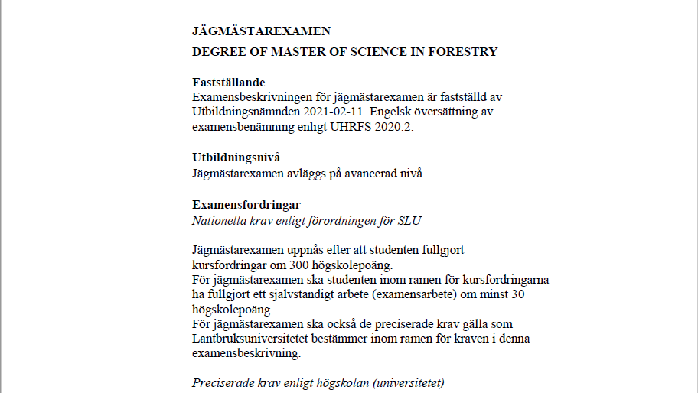
Bioekonomimanagement | Företagsekonomi | 7.5
Biologi |  | 15
Företagsekonomi | Biologi | 30
Hållbar utveckling | Skogsbruksvetenskap | 60
Juridik | Lantbruksvetenskap
Kemi
Landskapsarkitektur
Lantbruksvetenskap
Markvetenskap
Matematisk statistik
Nationalekonomi
Skogsbruksvetenskap
Statistik
Teknologi
Annat ämne

Biologi
Skogsbruksvetenskap
Företagsekonomi
Bioekonomimanagement

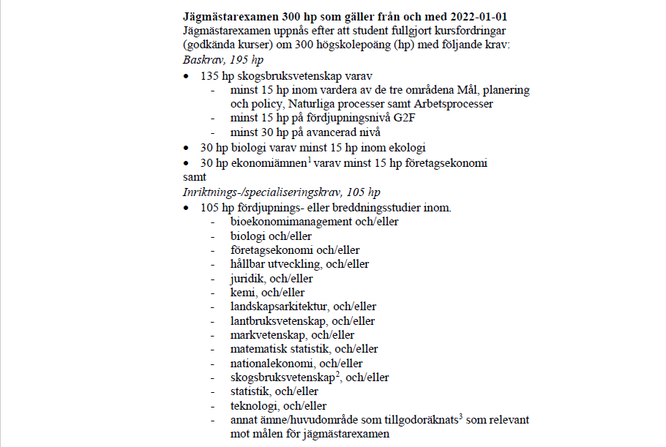
7.5
15
30
60

G1N
G1F
G2F
G2E
A1N
A1F
A2E

